シート1
コントローラ操作仕様

 |  |  | 更新ログ |  | 更新者 |  | 内容
 |  | 2018-05-14 |  |  | 松本 | 更新ログ追加、ゲームメインに「左トリガー」「右トリガー」の記述を追加。

 | コントローラ基本仕様

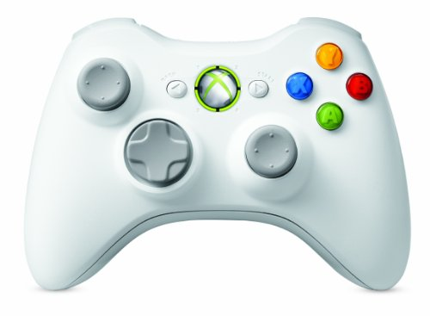
 |  | XBOXコントローラーを使用します。 |  |  |  |  |  |  |  | ・使用するボタン |  |  |  |  |  |  |  |  |  |  |  |  |  |  |  |  |  |  |  | 右トリガー（RT)
 |  | 使用するボタンは一覧を確認してください。（これ以外は原則使用しません） |  |  |  |  |  |  |  |  |  |  |  |  |  |  |  |  |  |  |  |  |  |  |  |  |  | スタートボタン
 |  |  |  | 使用するボタンの一覧 |  |  |  | 左トリガー
 |  | Aボタン |  |  |  |  |  | （LT)
 |  | Bボタン |  |  |  |  |  |  |  |  |  |  |  |  |  |  |  |  |  |  |  |  |  |  |  |  |  |  | Aボタン・Bボタン
 |  | 左スティック
 |  | 右スティック |  |  |  |  |  |  | 左スティック
 |  | スタートボタン |  |  |  |  |  |  |  |  |  |  |  |  |  |  |  |  |  |  |  |  |  |  |  | 右スティック
 |  | 左トリガー |  |  |  |  |  |  |  |  | セレクトボタン
 |  | 右トリガー

 | コントローラ操作：タイトル画面

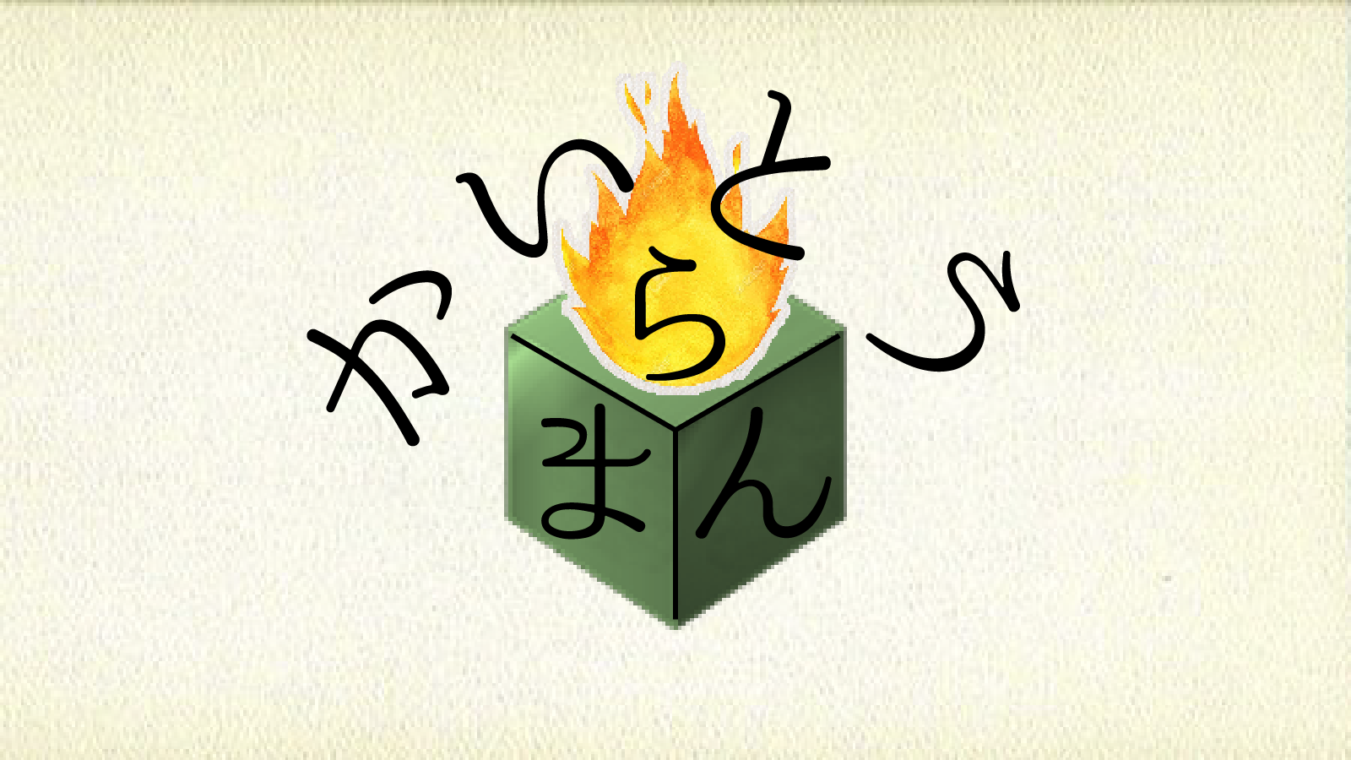
 |  |  |  |  |  |  |  |  |  |  |  | ボタン一覧 |  |  |  | 入力タイミング |  |  |  |  |  |  | 入力結果 |  |  |  |  |  |  | 備考
 |  |  |  |  |  |  |  |  |  |  | 左スティック |  |  | →タイトル画面表示中 |  |  |  |  |  | →ステージセレクト画面
 |  |  |  |  |  |  |  |  |  |  |  | →右に倒す |  |  |  |  |  |  |  |  | に遷移
 |  |  |  |  |  |  |  |  |  |  | 左スティック |  |  | →タイトル画面表示中 |  |  |  |  |  | →オプション画面
 |  |  |  |  |  |  |  |  |  |  |  | →左に倒す |  |  |  |  |  |  |  |  | に遷移

 | コントローラ操作：ステージセレクト画面

 |  |  |  |  |  |  |  |  |  |  |  | ボタン一覧 |  |  |  | 入力タイミング |  |  |  |  |  |  | 入力結果 |  |  |  |  |  |  | 備考
 |  |  |  |  |  |  |  |  |  |  | 左スティック |  |  | →ステージセレクト画面 |  |  |  |  |  | →次のステージセレクト画面 |  |  |  |  |  |  | →長押しに対応。
 |  |  |  |  |  |  |  |  |  |  |  | →右に倒す |  |  | 表示中 |  |  |  |  |  | に遷移
 |  |  |  |  |  |  |  |  |  |  | 左スティック |  |  | →ステージセレクト画面 |  |  |  |  |  | →前のステージセレクト画面 |  |  |  |  |  |  | →ステージ１を選択中に限り
 |  |  |  |  |  |  |  |  |  |  |  | →左に倒す |  |  | 表示中 |  |  |  |  |  | 又はタイトル画面に遷移 |  |  |  |  |  |  | タイトルへ遷移。加えて
 |  |  |  |  |  |  |  |  |  |  | Bボタン |  |  | →ステージセレクト画面 |  |  |  |  |  | →選択中ステージの |  |  |  |  |  |  |  | 入力を取り続けて、入力受付時に
 |  |  |  |  |  |  |  |  |  |  |  | →ボタンを押す |  |  | 表示中 |  |  |  |  |  | ゲームメインに遷移 |  |  |  |  |  |  | 取り続けた入力があれば再度行う

 | コントローラ操作：ゲームメイン画面

 |  |  |  |  |  |  |  |  |  |  |  |  | ボタン一覧 |  |  |  |  |  | 入力タイミング |  |  |  |  |  |  | 入力結果 |  |  |  |  |  |  |  | 備考
 |  |  |  |  |  |  |  |  |  |  | 左スティック |  |  |  |  |  | →ゲームメイン画面 |  |  |  |  |  |  | →カメラの向きを入力方向に移動
 |  |  |  |  |  |  |  |  |  |  |  | →任意方向へ倒す |  |  |  |  |  | 表示中
 |  |  |  |  |  |  |  |  |  |  | 右スティック |  |  |  |  |  | →ゲームメイン画面 |  |  |  |  |  |  | →カメラの位置を入力方向に移動
 |  |  |  |  |  |  |  |  |  |  |  | →任意方向へ倒す |  |  |  |  |  | 表示中
 |  |  |  |  |  |  |  |  |  |  | スタートボタン |  |  |  |  |  | →ゲームメイン画面 |  |  |  |  |  |  | →ポーズ画面へ遷移
 |  |  |  |  |  |  |  |  |  |  |  | →ボタンを押す |  |  |  |  |  | 表示中
 |  |  |  |  |  |  |  |  |  |  | ・セレクトボタン |  |  |  |  |  | →ゲームメイン画面 |  |  |  |  |  |  | →カメラの位置を初期化
 |  |  |  |  |  |  |  |  |  |  |  | →ボタンを押す |  |  |  |  |  | 表示中
 |  |  |  |  |  |  |  |  |  |  | ・左トリガー |  |  |  |  |  | →ゲームメイン画面 |  |  |  |  |  |  | →カメラの速度を遅くする
 |  |  |  |  |  |  |  |  |  |  |  | →押し続ける（右トリガーと排他） |  |  |  |  |  | 表示中
 |  |  |  |  |  |  |  |  |  |  | ・右トリガー |  |  |  |  |  | →ゲームメイン画面 |  |  |  |  |  |  | →カメラの速度を速くする
 |  |  |  |  |  |  |  |  |  |  |  | →押し続ける（左トリガーと排他） |  |  |  |  |  | 表示中

 | コントローラ操作：ポーズ画面

POSE
Continue
Restart
Stageselect
Option
（タイトル）
 |  |  |  |  |  |  |  |  |  |  |  |  | ボタン一覧 |  |  |  | 入力タイミング |  |  |  |  |  |  |  |  | 入力結果 |  |  |  |  |  |  |  |  |  | 備考
 |  |  |  |  |  |  |  |  |  |  | 左スティック |  |  |  |  | →ポーズ画面表示中 |  |  |  |  |  | →現在の項目の上を選択 |  |  |  |  |  |  |  |  |  |  |  | →一番上を選択中の場合のみ
 |  |  |  |  |  |  |  |  |  |  |  | →上へ倒す |  |  |  |  |  |  |  |  |  |  |  |  |  |  |  |  |  |  |  |  |  |  | 一番下を選択する
 |  |  |  |  |  |  |  |  |  |  | 左スティック |  |  |  |  | →ポーズ画面表示中 |  |  |  |  |  | →現在の項目の下を選択 |  |  |  |  |  |  |  |  |  |  |  | →一番下を選択中の場合のみ
 |  |  |  |  |  |  |  |  |  |  |  | →下へ倒す |  |  |  |  |  |  |  |  |  |  |  |  |  |  |  |  |  |  |  |  |  |  | 一番上を選択する
 |  |  |  |  |  |  |  |  |  |  | Bボタン |  |  |  |  | →ポーズ画面表示中 |  |  |  |  |  | →Continueなら保持中のゲームメイン画面へ遷移
 |  |  |  |  |  |  |  |  |  |  |  | →ボタンを押す |  |  |  |  |  |  |  |  |  |  | Restartなら保持中のゲームメイン画面初期化
 |  |  |  |  |  |  |  |  |  |  |  |  |  |  |  |  |  |  |  |  |  |  | ゲームメイン画面へ遷移
 |  |  |  |  |  |  |  |  |  |  |  |  |  |  |  |  |  |  |  |  |  |  | Stageselectならゲームメイン画面初期化
 |  |  |  |  |  |  |  |  |  |  |  |  |  |  |  |  |  |  |  |  |  |  | ステージセレクト画面へ遷移

 |  |  |  |  |  |  |  |  |  |  | Aボタン |  |  |  |  | →ポーズ画面表示中 |  |  |  |  |  | →メニュー部分では保持中のゲームメイン画面へ遷移
 |  |  |  |  |  |  |  |  |  |  |  | →ボタンを押す

 |  |  |  |  |  |  |  |  |  |  | スタートボタン |  |  |  |  | →ポーズ画面表示中 |  |  |  |  |  | →保持中のゲームメイン画面へ遷移
 |  |  |  |  |  |  |  |  |  |  |  | →ボタンを押す

 | コントローラ操作：オプション画面

OPTION
Camera
Move Speed
3
Sound
Volume Level
3
Back
 |  |  |  |  |  |  |  |  |  |  |  |  | ボタン一覧 |  |  |  | 入力タイミング |  |  |  |  |  |  |  | 入力結果 |  |  |  |  |  |  |  | 備考
 |  |  |  |  |  |  |  |  |  |  | 左スティック |  |  |  |  | →オプション画面表示中
 |  |  |  |  |  |  |  |  |  |  |  | →上へ倒す |  |  |  |  |  |  |  |  |  | →現在の項目の上を選択
 |  |  |  |  |  |  |  |  |  |  |  | →下へ倒す |  |  |  |  |  |  |  |  |  | →現在の項目の下を選択
 |  |  |  |  |  |  |  |  |  |  |  | →左へ倒す |  |  |  |  |  |  |  |  |  | →現在の項目の数値を１減少 |  |  |  |  |  |  |  |  | →１より下に減らないようにする
 |  |  |  |  |  |  |  |  |  |  |  | →右へ倒す |  |  |  |  |  |  |  |  |  | →現在の項目の数値を１増加 |  |  |  |  |  |  |  |  | →5より上に増えないようにする

 |  |  |  |  |  |  |  |  |  |  | Bボタン |  |  |  |  | →オプション画面表示中 |  |  |  |  |  | →ポーズ画面orタイトル画面へ遷移 |  |  |  |  |  |  |  |  | →Back選択時のみで、
 |  |  |  |  |  |  |  |  |  |  |  | →ボタンを押す |  |  |  |  |  |  |  |  |  |  |  |  |  |  |  |  |  |  |  | 遷移元に戻るようにする
 |  |  |  |  |  |  |  |  |  |  | Aボタン |  |  |  |  | →オプション画面表示中 |  |  |  |  |  | →ポーズ画面orタイトル画面へ遷移 |  |  |  |  |  |  |  |  | →遷移元に戻るようにする
 |  |  |  |  |  |  |  |  |  |  |  | →ボタンを押す

